Color
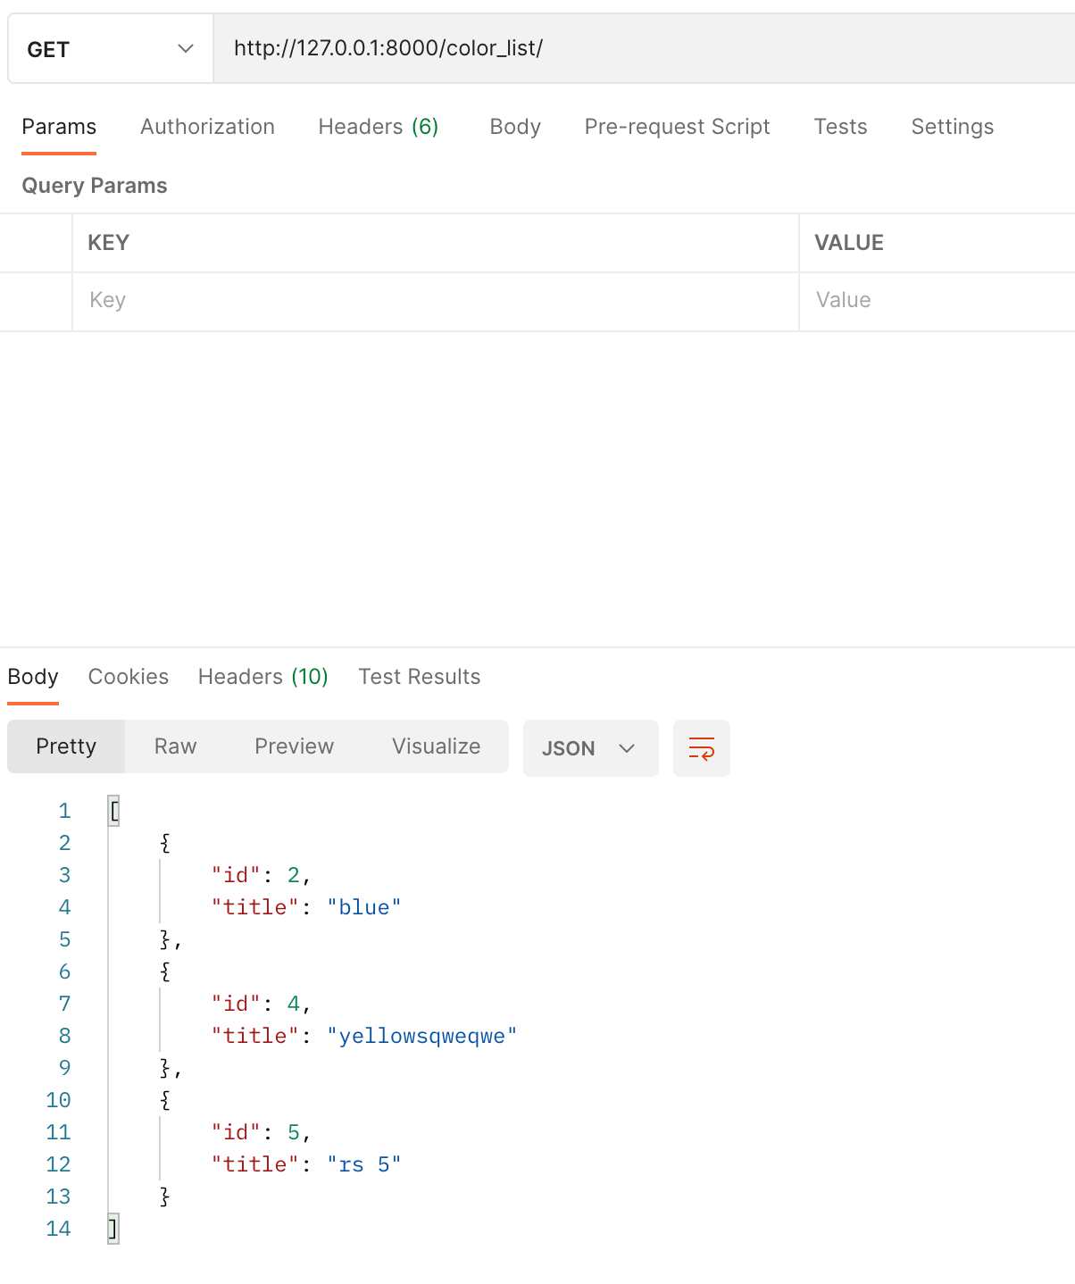
Главная страница |  | На этой странице 5 разных API (и 5 скриншотов)

 | вывод ВСЕХ цветов

 | domain.com/color_list/

 | GET
 | body
 | пустой запрос без body

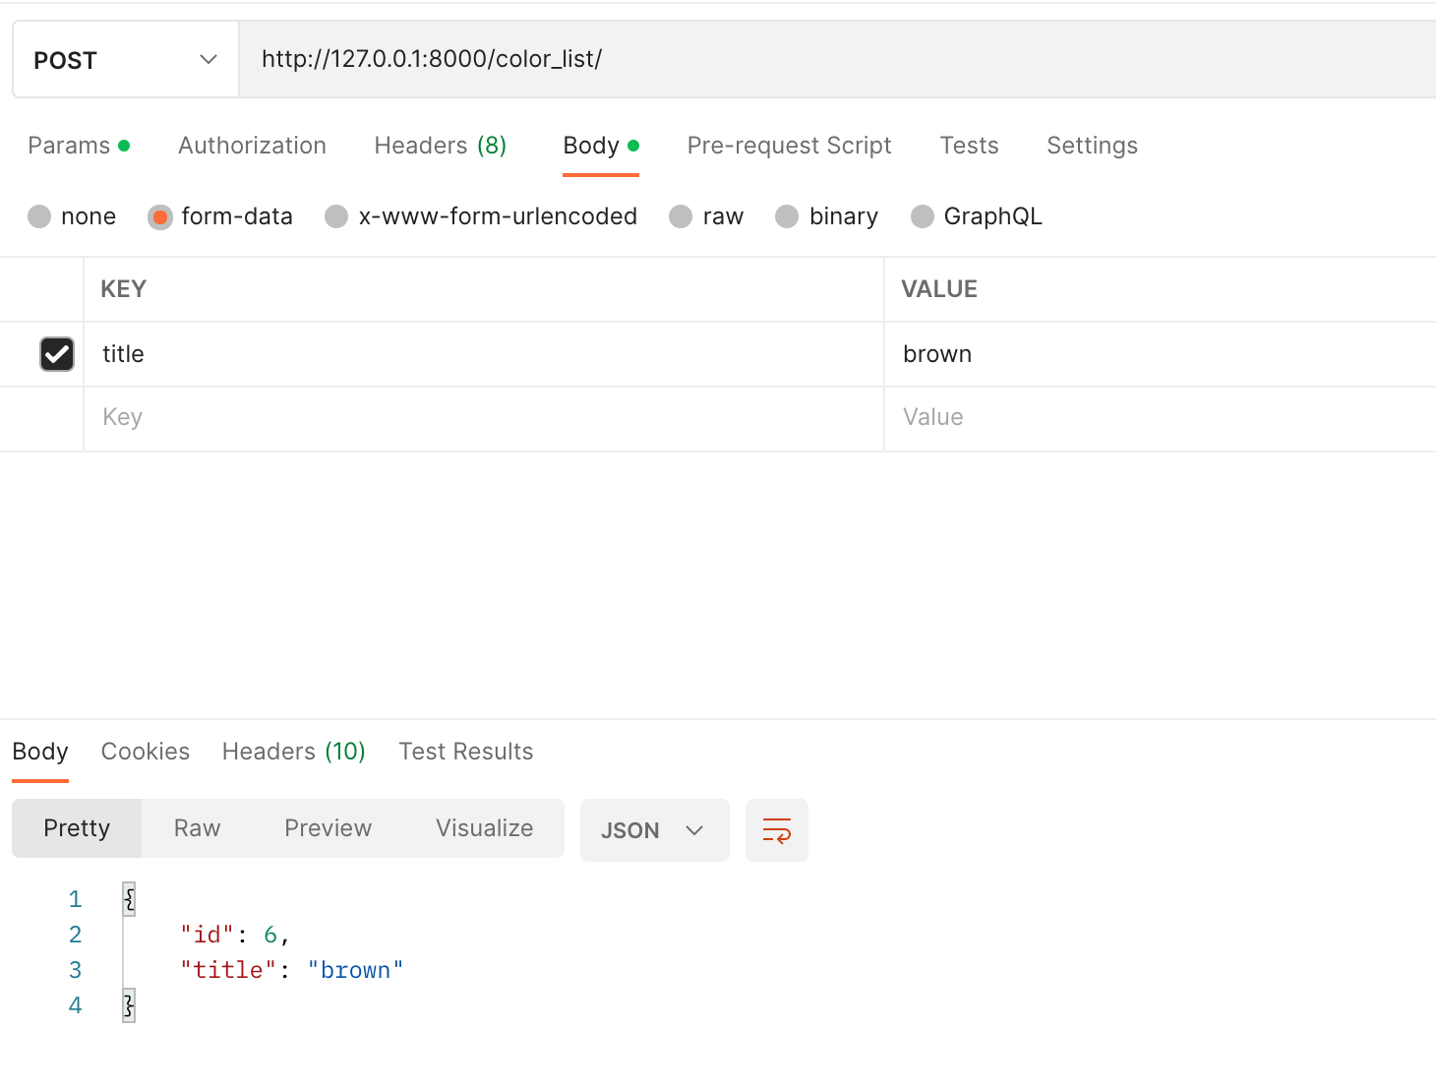

 | СОЗДАНИЕ нового цвета

 | domain.com/color_list/

 | POST
 | body
 | title | string

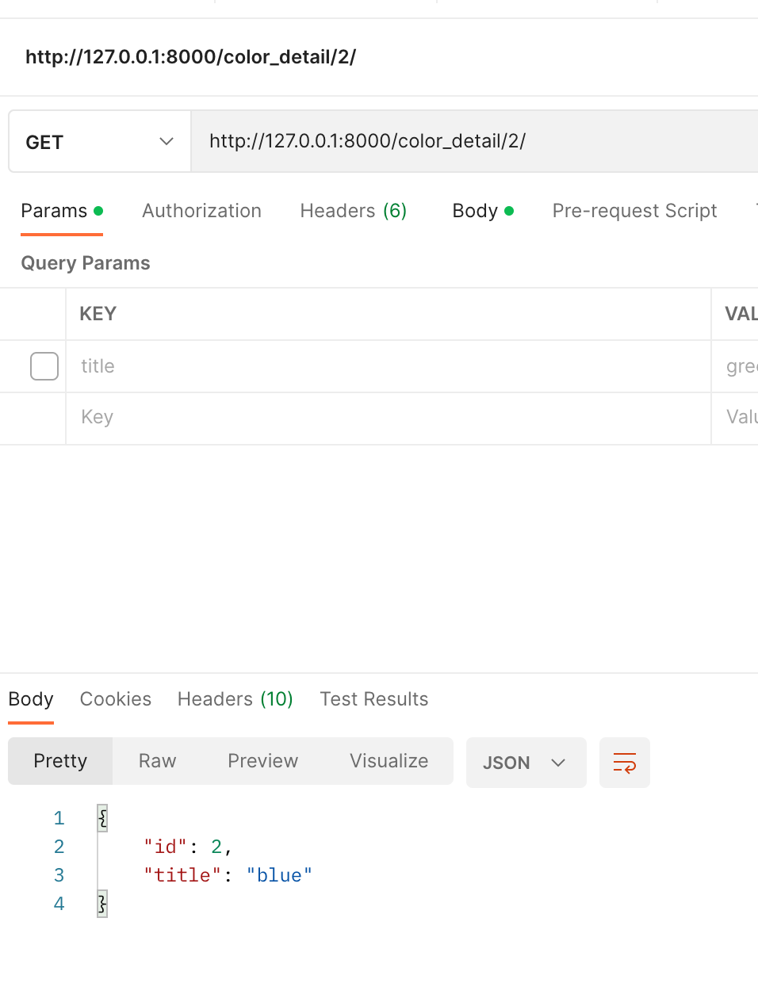

 | ПОЛУЧЕНИЕ конкретного цвета

 | domain.com/color_detail/1/ |  | (цифра 1 это id цвета который мы хотим получить)

 | GET
 | body
 | пустой запрос без body

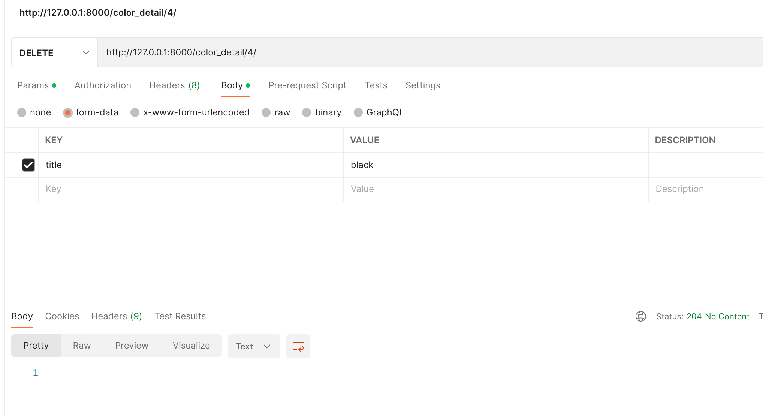

 | УДАЛЕНИЕ конкретного цвета

 | domain.com/color_detail/1/ |  | (цифра 1 это id цвета который мы хотим удалить)

 | DELETE |  | Возвращает статус 204 (No Content)
 | body
 | пустой запрос без body

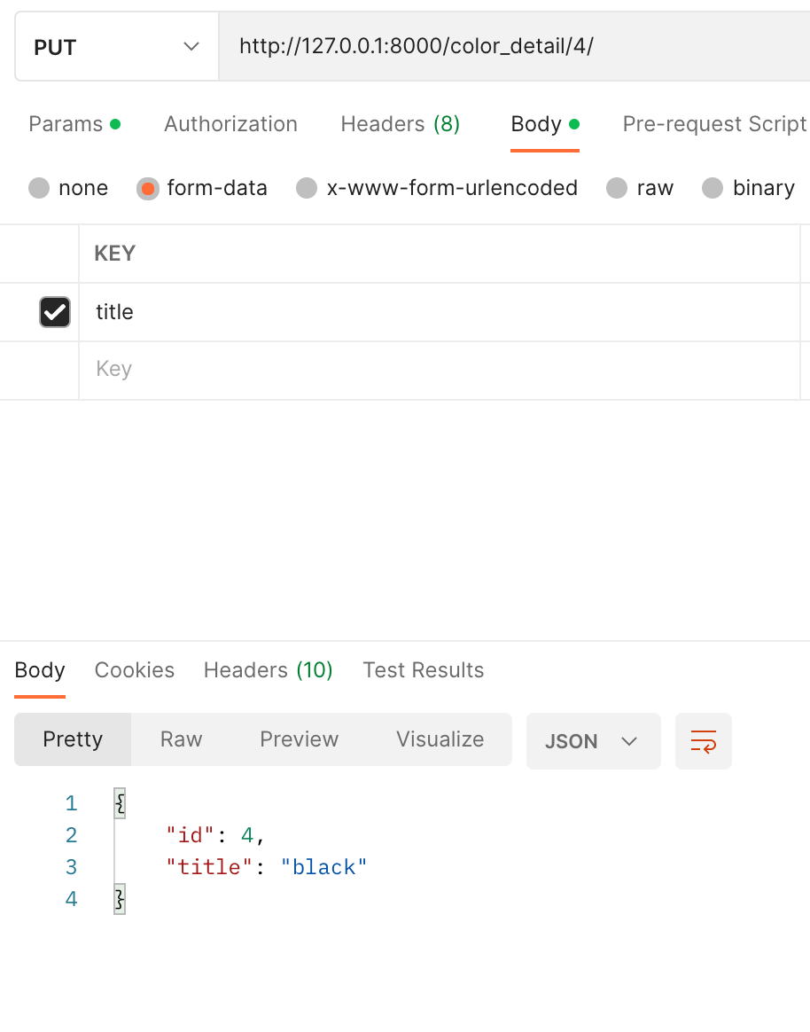

 | ИЗМЕНЕНИЕ конкретного цвета

 | domain.com/color_detail/1/ |  | (цифра 1 это id цвета который мы хотим удалить)

 | PUT
 | body
 | title | string

Brand
Главная страница |  | На этой странице 5 разных API (и 5 скриншотов)
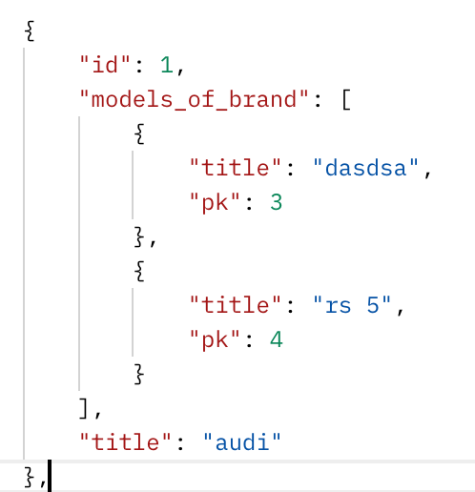

 | вывод ВСЕХ брендов (audi, bwm, lada)

 | domain.com/brand_list/

 | GET
 | body
 | пустой запрос без body

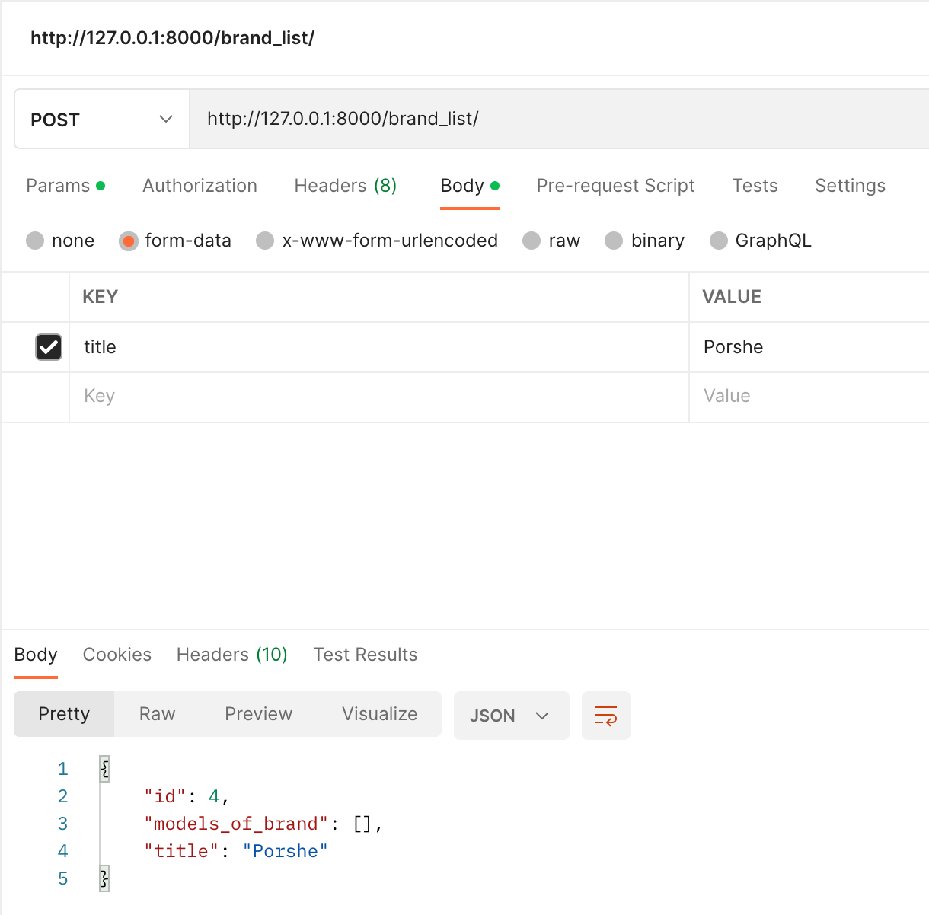

 | СОЗДАНИЕ нового бренда

 | domain.com/brand_list/

 | POST
 | body
 | title | string

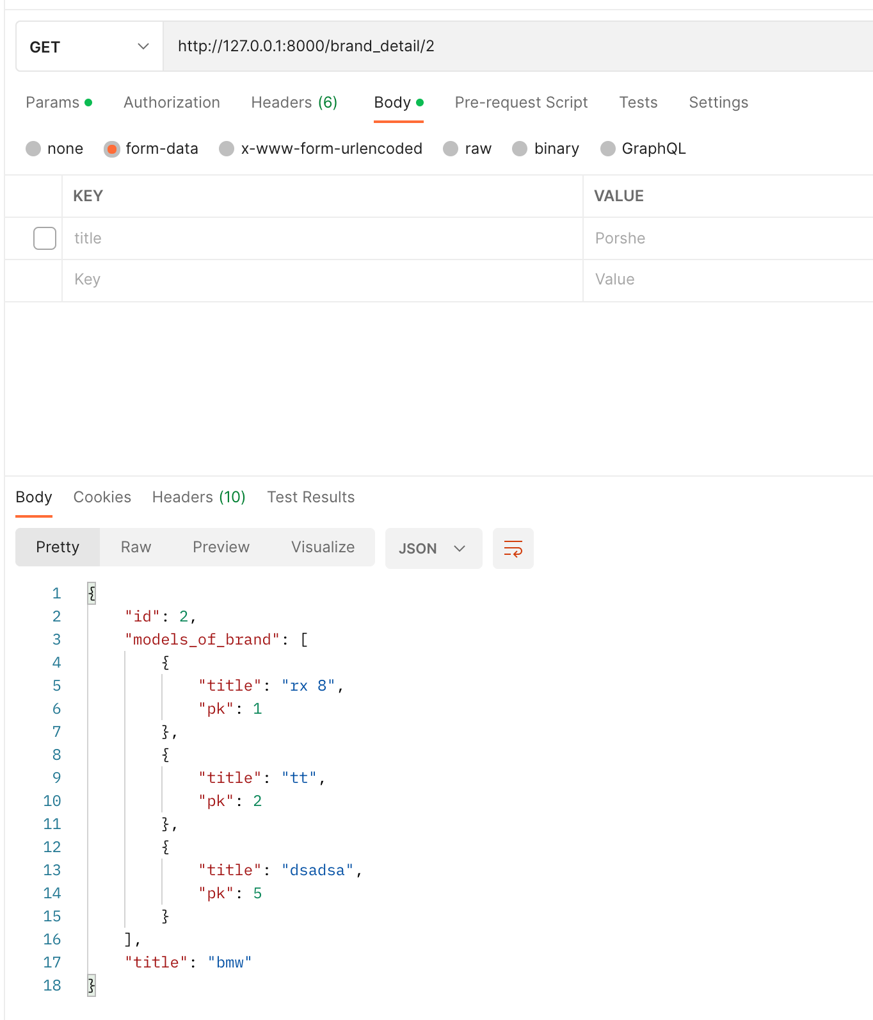

 | ПОЛУЧЕНИЕ конкретного бренда

 | domain.com/brand_detail/1/ |  | (цифра 1 это id цвета который мы хотим получить)

 | GET
 | body
 | пустой запрос без body

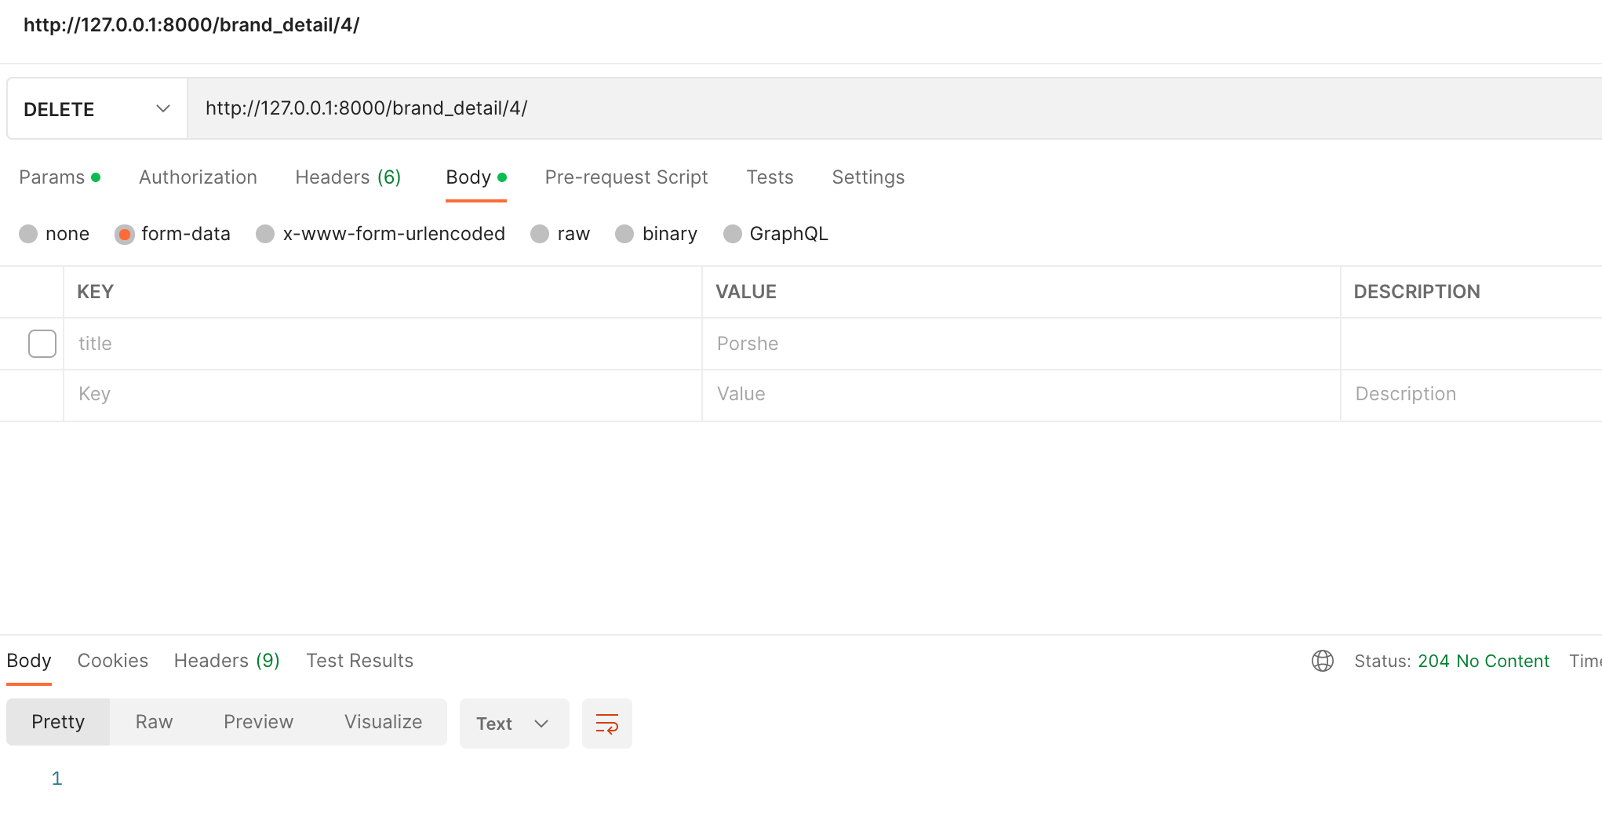
 | УДАЛЕНИЕ конкретного бренда

 | domain.com/brand_detail/1/ |  | (цифра 1 это id цвета который мы хотим удалить)

 | DELETE |  | Возвращает статус 204 (No Content)
 | body
 | пустой запрос без body

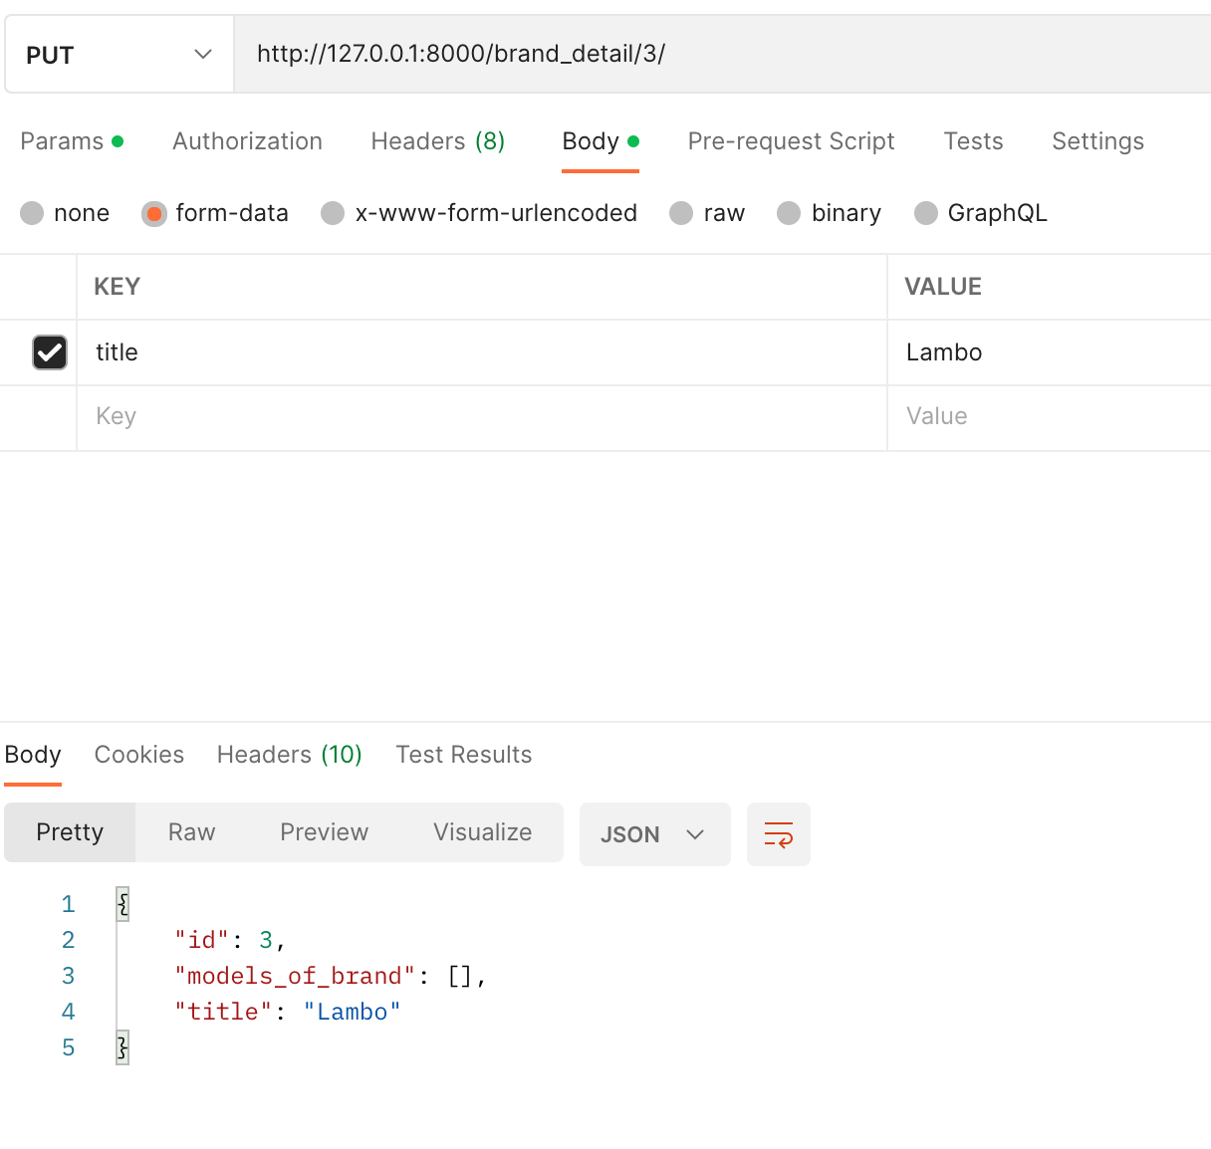
 | ИЗМЕНЕНИЕ конкретного бренда

 | domain.com/brand_detail/1/ |  | (цифра 1 это id цвета который мы хотим удалить)

 | PUT
 | body
 | title | string

Model (марка)
Главная страница |  | На этой странице 5 разных API (и 5 скриншотов)
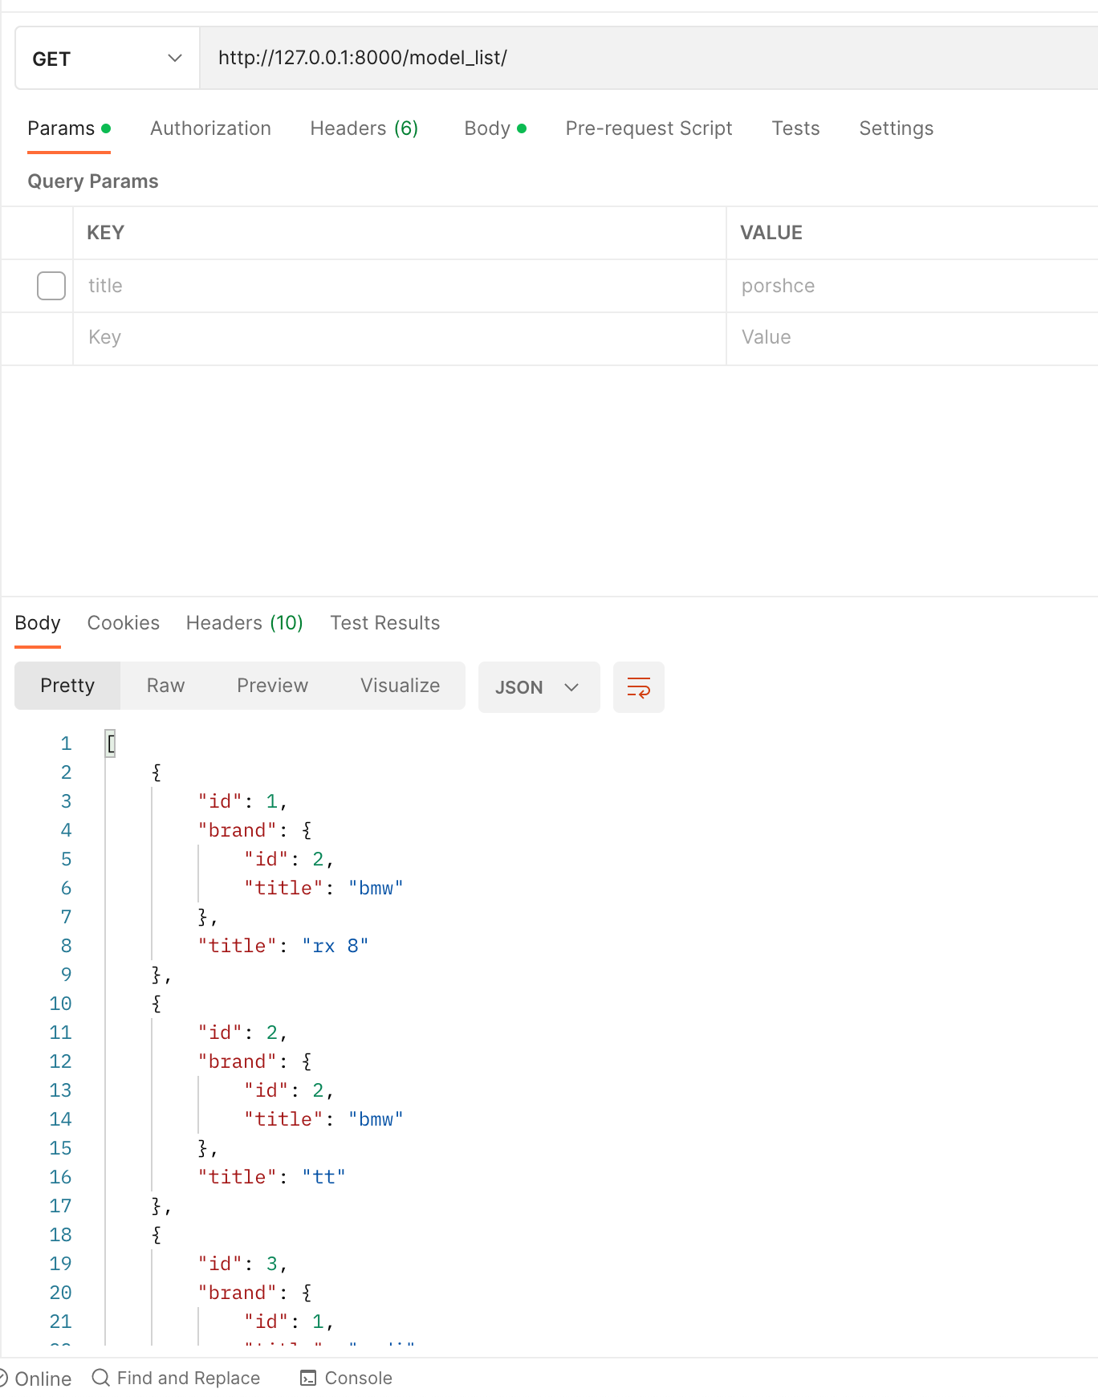

 | вывод ВСЕХ моделей (марки) (TT, RX8, kalina)

 | domain.com/model_list/

 | GET
 | body
 | пустой запрос без body

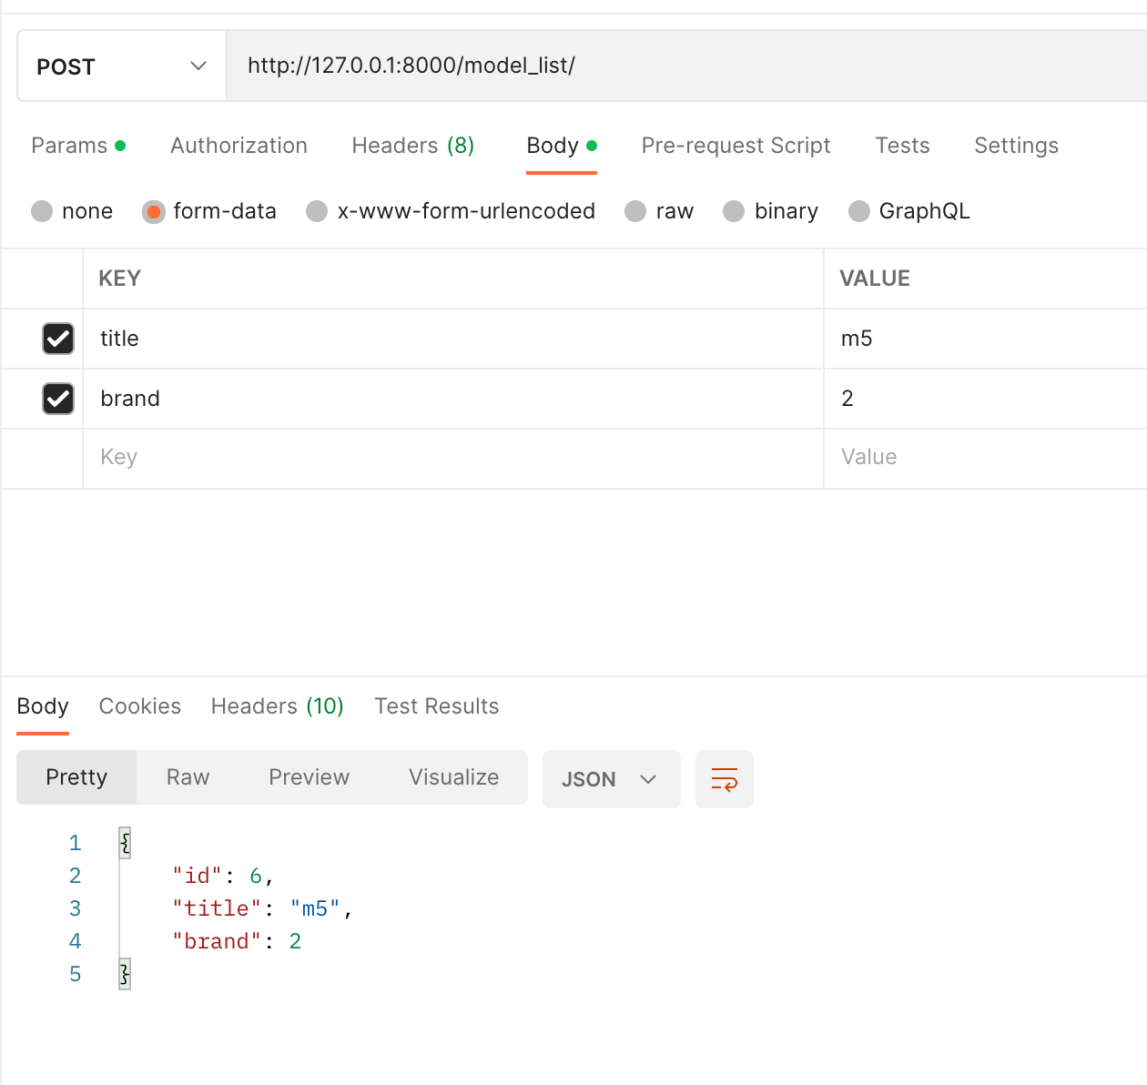

 | СОЗДАНИЕ новой модели (марки)

 | domain.com/model_list/

 | POST
 | body
 | title | string
 | brand | integer | в brand необходимо передать id бренда (например "1", "2", "5")

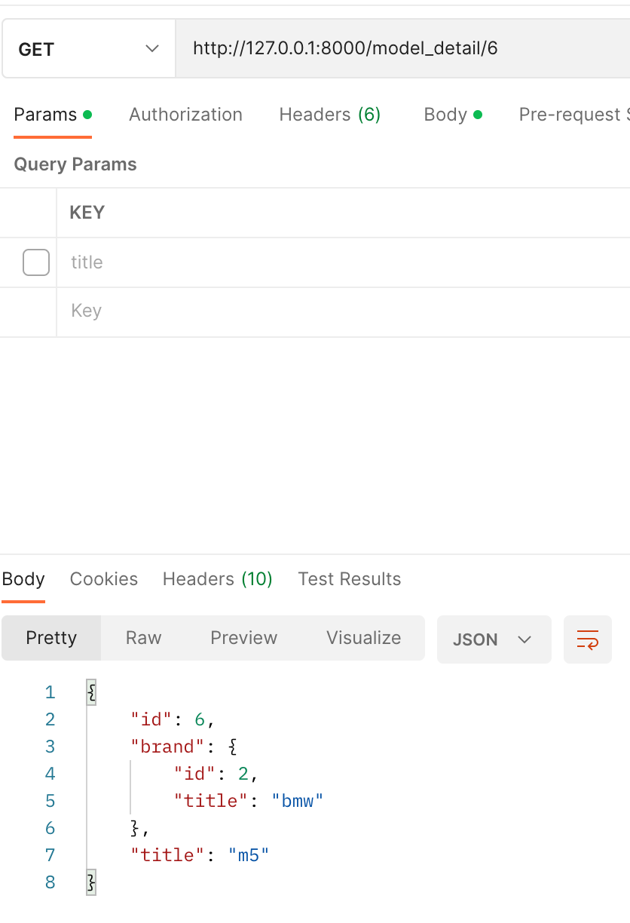

 | ПОЛУЧЕНИЕ конкретной модели (марки)

 | domain.com/model_detail/1/ |  | (цифра 1 это id цвета который мы хотим получить)

 | GET
 | body
 | пустой запрос без body

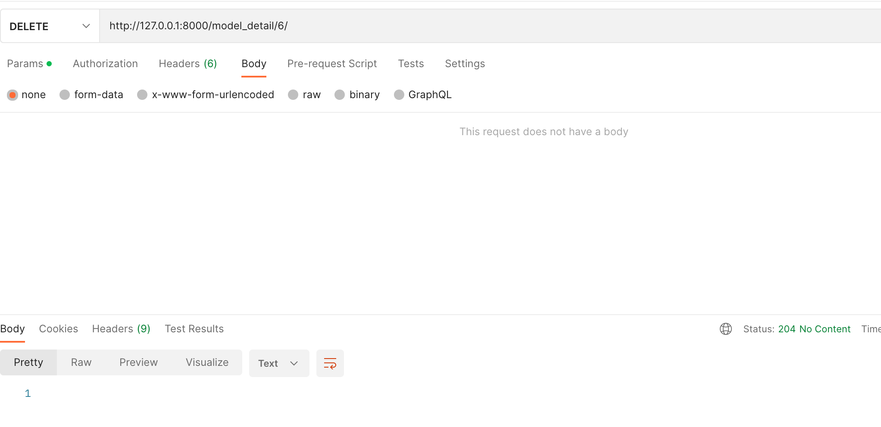

 | УДАЛЕНИЕ конкретной модели (марки)

 | domain.com/model_detail/1/ |  | (цифра 1 это id цвета который мы хотим удалить)

 | DELETE |  | Возвращает статус 204 (No Content)
 | body
 | пустой запрос без body

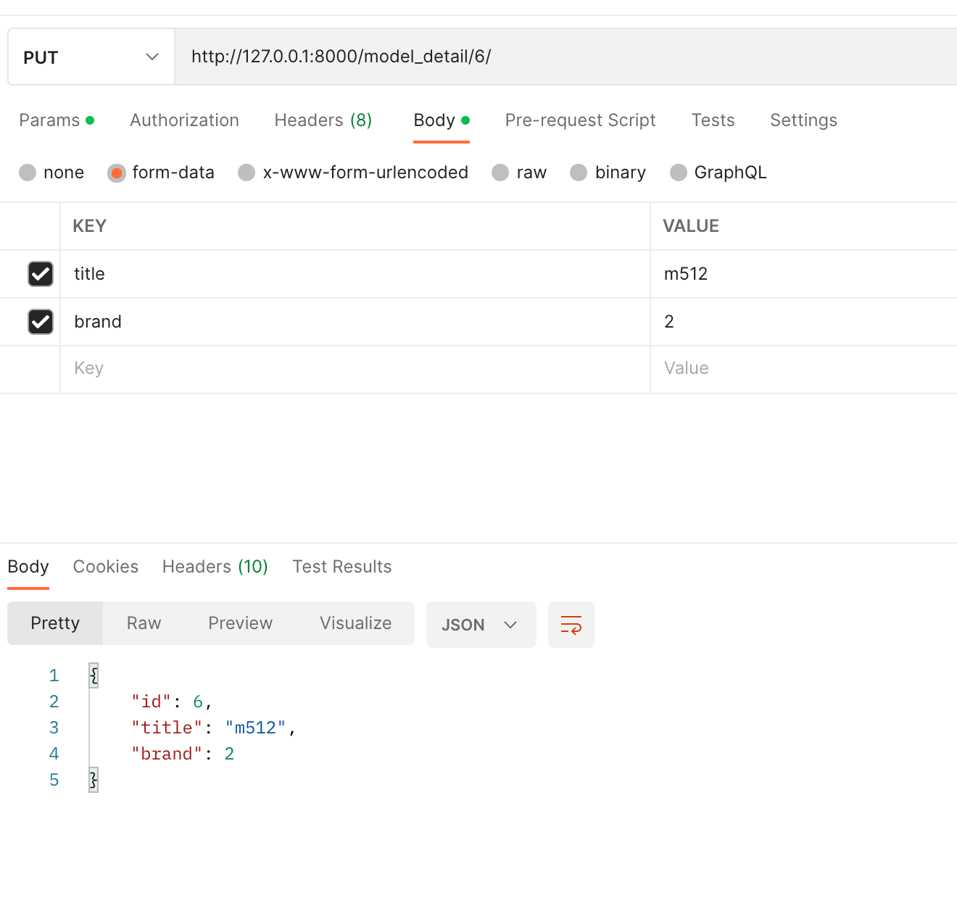

 | ИЗМЕНЕНИЕ конкретной модели (марки)

 | domain.com/model_detail/1/ |  | (цифра 1 это id цвета который мы хотим удалить)

 | PUT
 | body
 | title | string
 | brand | integer

Order
Главная страница |  | На этой странице 5 разных API (и 5 скриншотов)
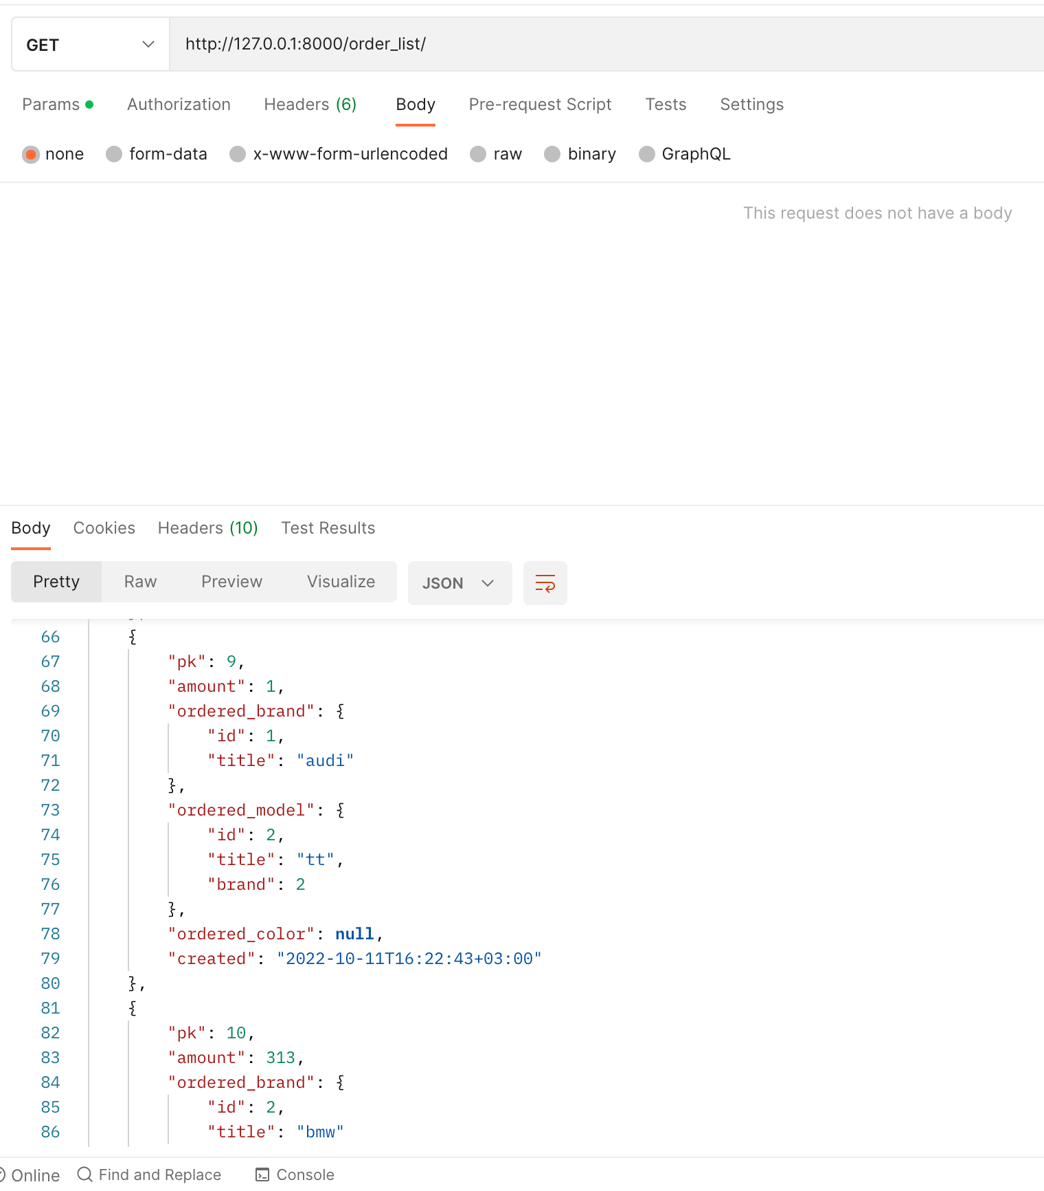

 | вывод ВСЕХ заказов

 | domain.com/order_list/

 | GET
 | body
 | пустой запрос без body

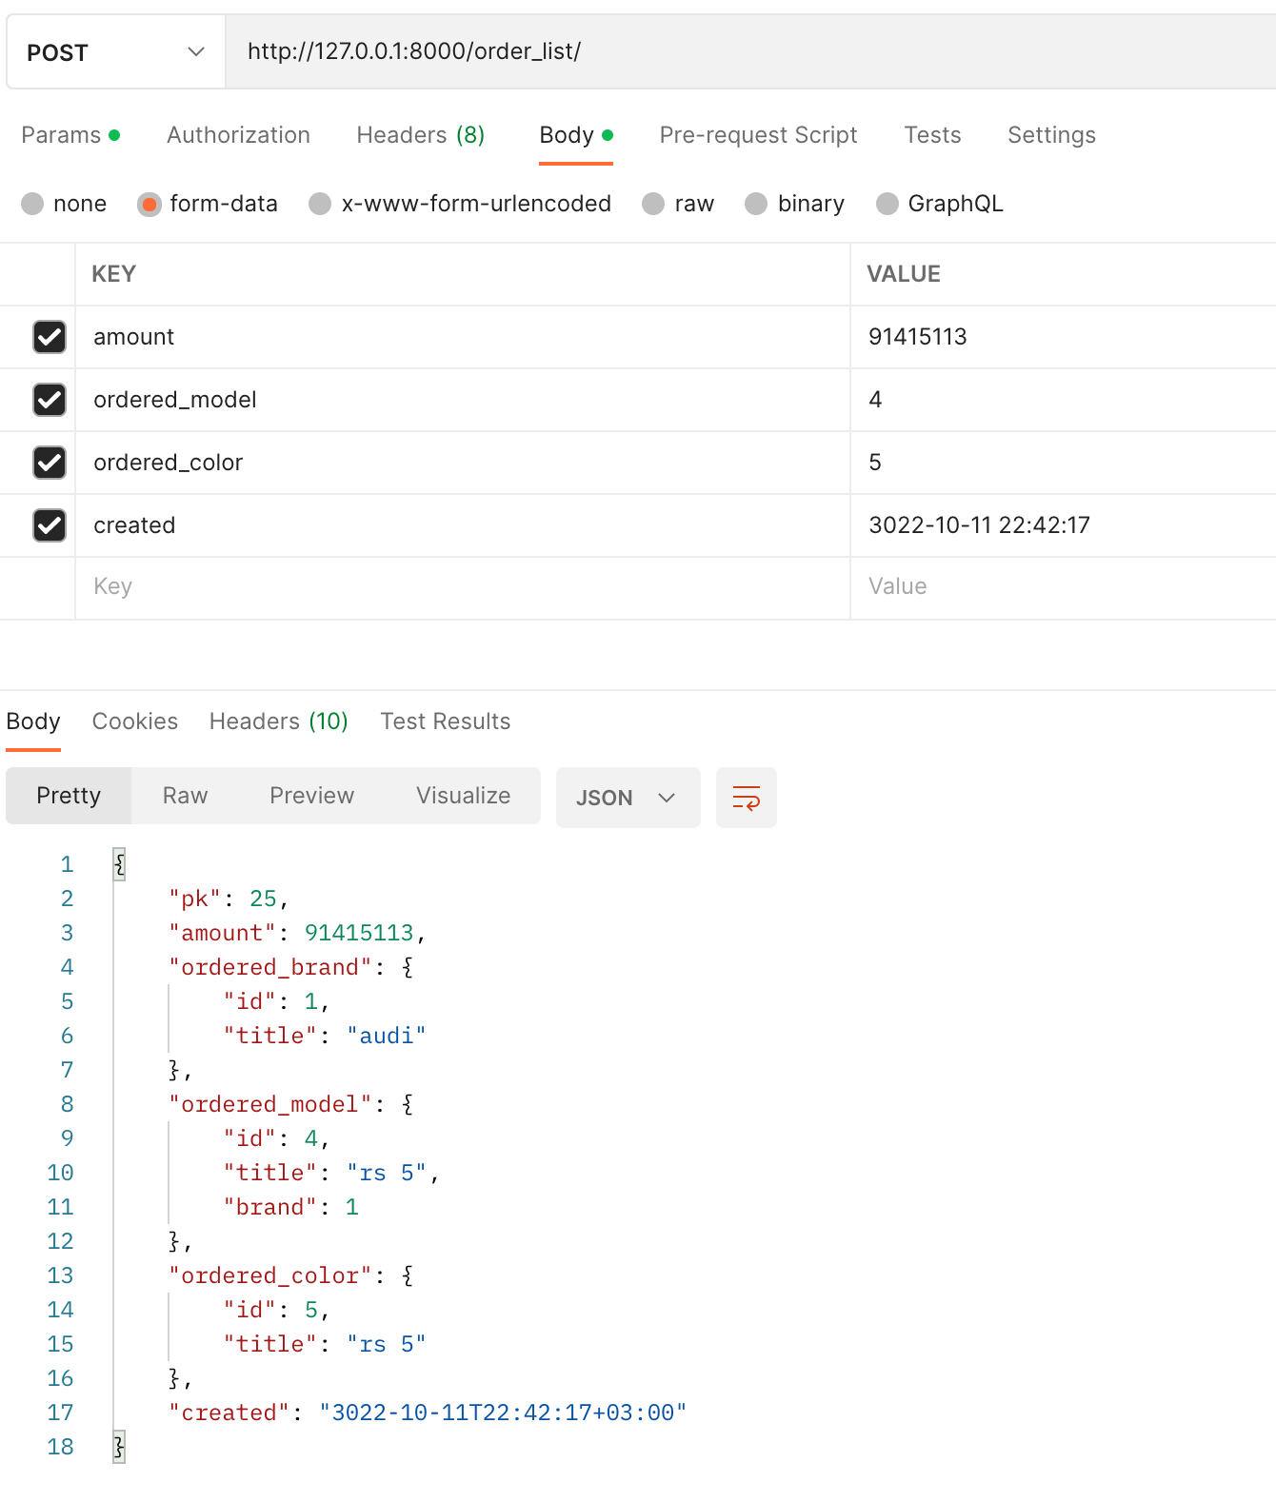

 | СОЗДАНИЕ нового заказа

 | domain.com/order_list/

 | POST
 | body |  | Желтые поля обязательные
 | amount | integer | любое число
 | ordered_model | integer | id модели например (1,5,6,7,1124)
 | ordered_color | integer | id цвета например (1,5,6,7,1124)
 | created | string | поле Created не обязательное - передавать в формате "2022-10-11 22:42:17"
 |  |  | Если не указать created то ставиться время текущее (now)

 |  |  | Бренд сюда не передается, бренд подставляется автоматически относительно модели
 |  |  | например заказывая "Лада - Калина" вы передаете id "калины", ее марка автоматически подставится

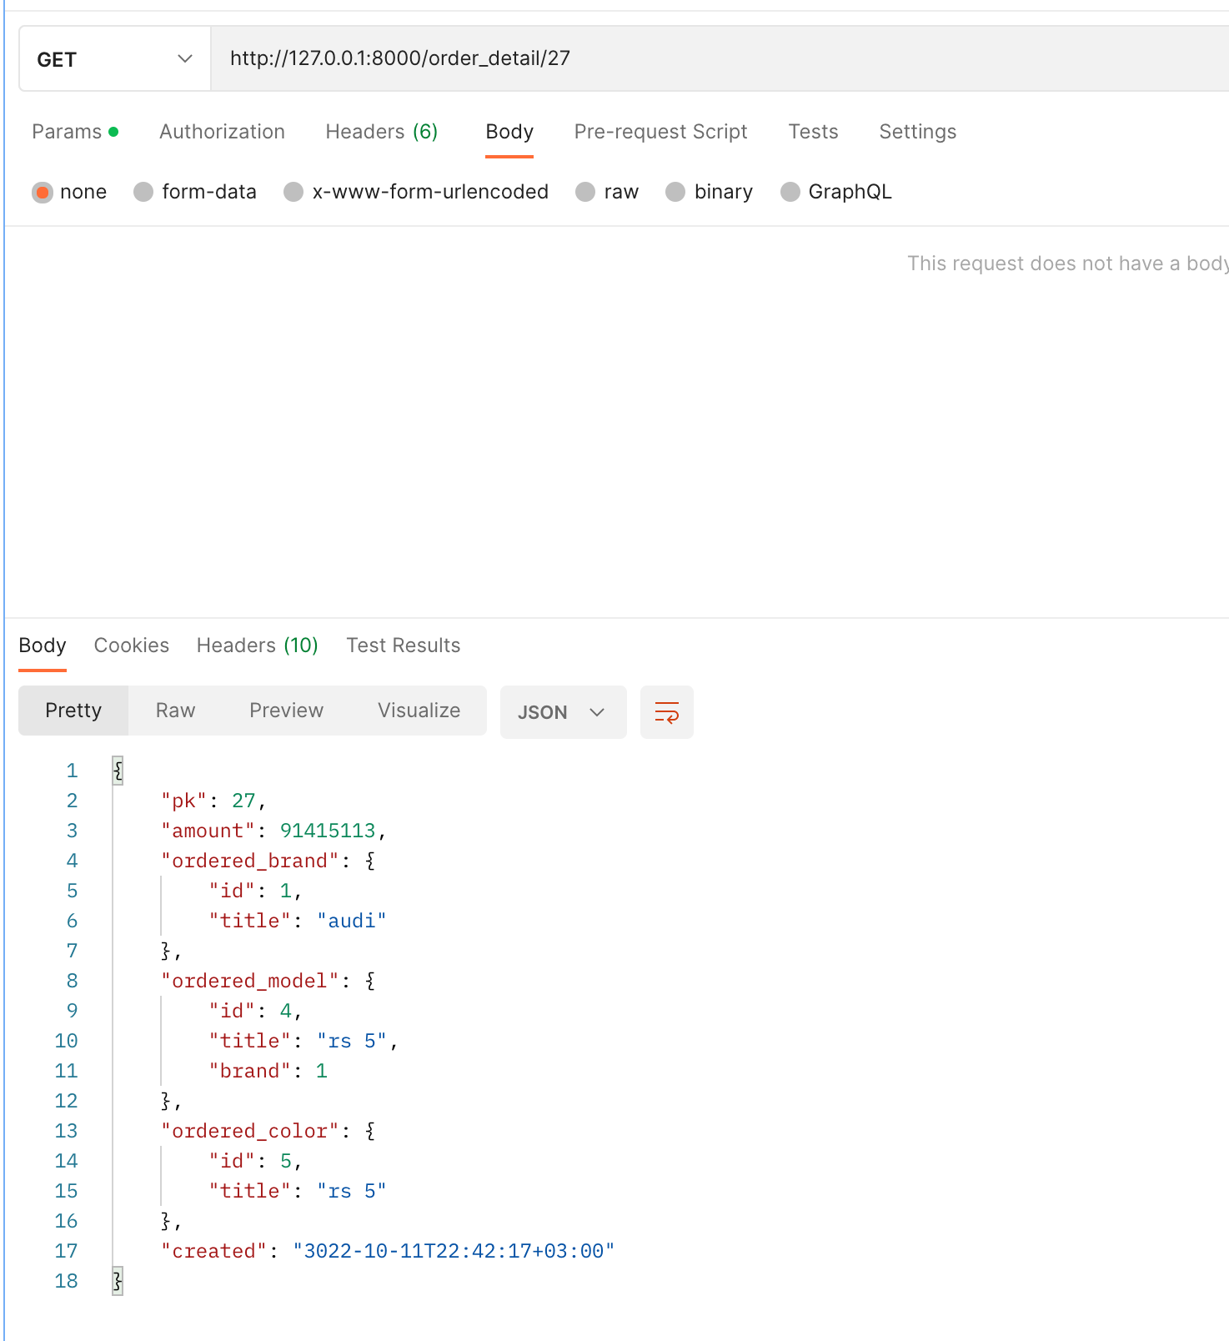

 | ПОЛУЧЕНИЕ конкретного заказа

 | domain.com/order_detail/1/ |  | (цифра 1 это id цвета который мы хотим получить)

 | GET
 | body
 | пустой запрос без body

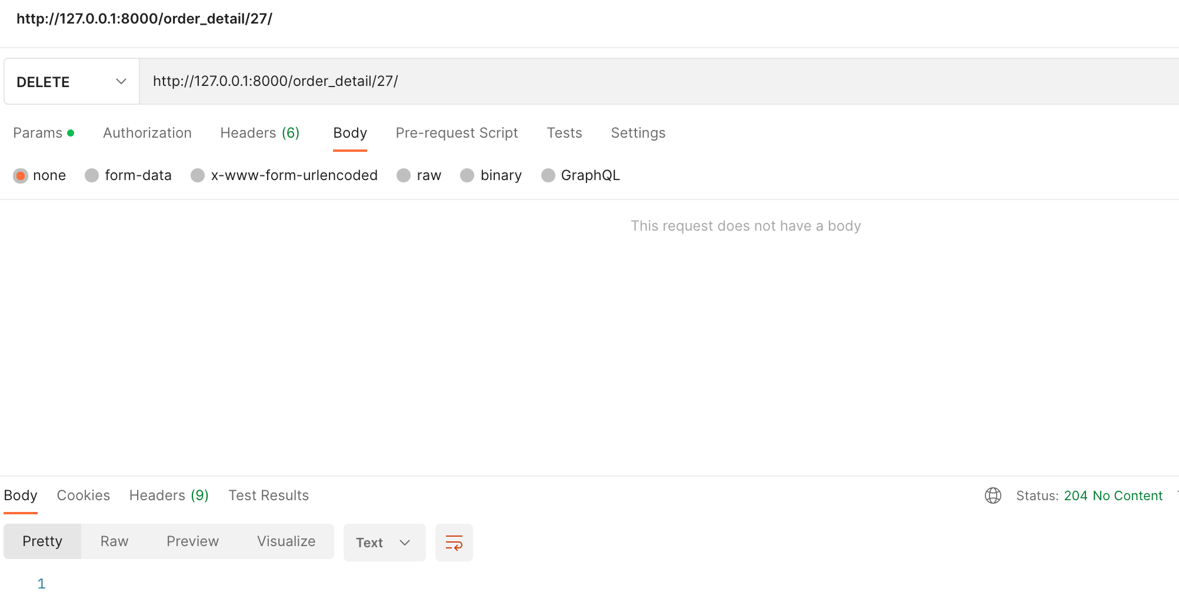

 | УДАЛЕНИЕ конкретного заказа

 | domain.com/model_detail/1/ |  | (цифра 1 это id цвета который мы хотим удалить)

 | DELETE |  | Возвращает статус 204 (No Content)
 | body
 | пустой запрос без body

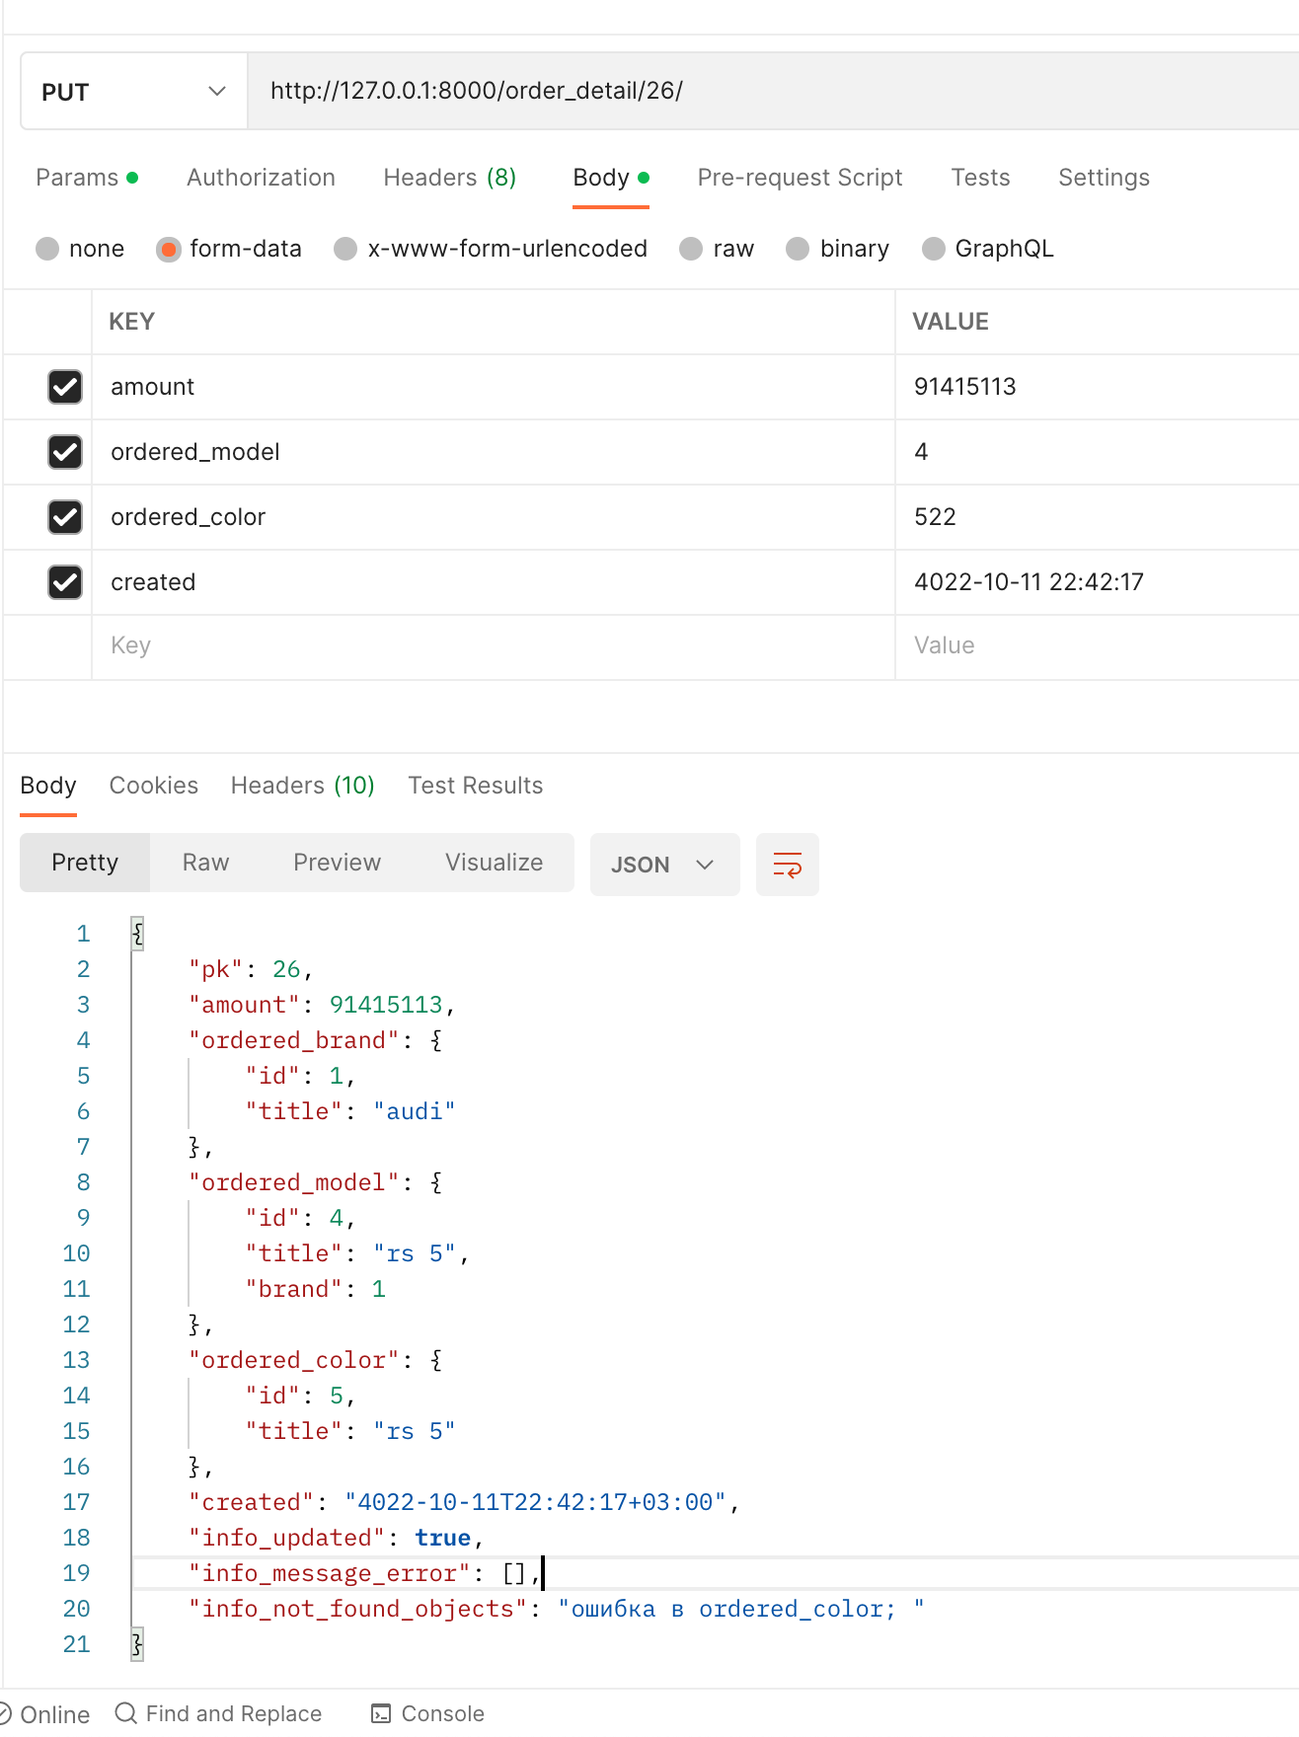

 | ИЗМЕНЕНИЕ конкретного заказа

 | domain.com/model_detail/1/ |  | (цифра 1 это id цвета который мы хотим удалить)

 | PUT
 | body |  | Желтые поля обязательные | Добавлены 3 поля "info_" с информацией о запросе
 | amount | integer | любое число
 | ordered_model | integer | id модели например (1,5,6,7,1124)
 | ordered_color | integer | id цвета например (1,5,6,7,1124)
 | created | string | поле Created не обязательное - передавать в формате "2022-10-11 22:42:17"
 |  |  | Если не указать created то ставиться время текущее (now)

 |  |  | Бренд сюда не передается, бренд подставляется автоматически относительно модели
 |  |  | например заказывая "Лада - Калина" вы передаете id "калины", ее марка автоматически подставится

order_доп
Главная страница |  |  | На этой странице 1 API (и 1 скриншот)
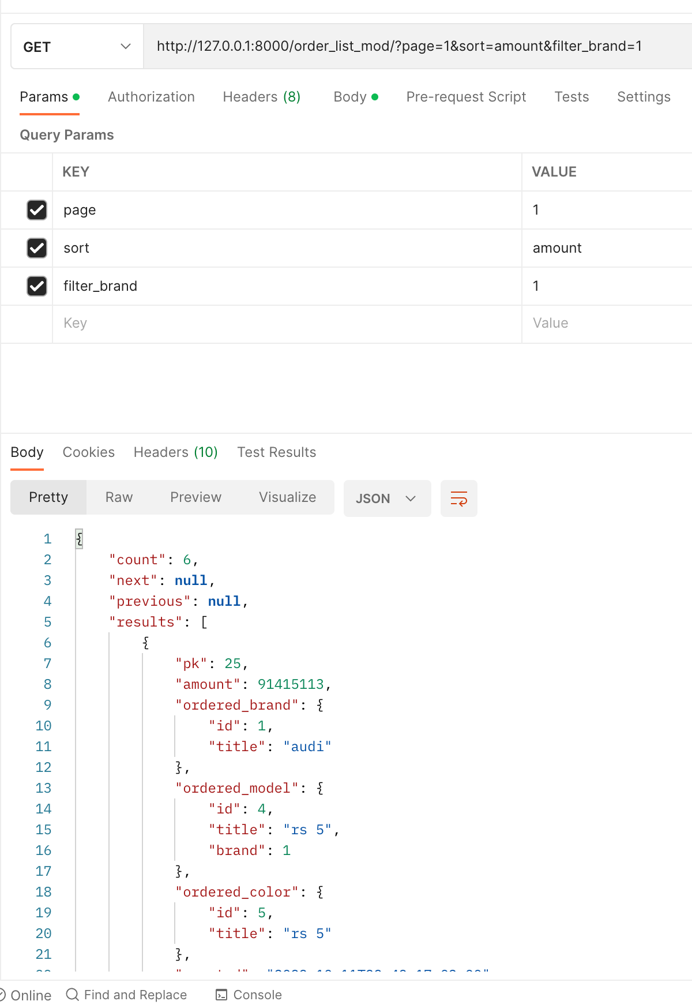

 | вывод ВСЕХ заказов с пагинацией/фильтром/сортировкой

 | domain.com/order_list_mod/

 | GET запрос |  |  | В GET запроса передаем ПАРАМЕТРЫ (PARAMS)
 | params |  |  | (не body как передавали ранее в других API)
 | sort | amount
 | filter_brand | 1 |  | подробнее о переменных:
 | page | 2
 |  |  |  | Сортирова:
 |  |  |  | в переменную (ключ) "sort" нужно передать (значение) "amount"
 |  |  |  | тогда произойдет сортировка по полю количество

 |  |  |  | Фильтрация:
 |  |  |  | в переменную (ключ) "filter_brand" нужно передать (значение) "1"
 |  |  |  | 1 в данном примере это id бренда по которому мы хотим фильтровать
 |  |  |  | как получить id бренда смотри здесь: | brand api

 |  |  |  | Пагинация:
 |  |  |  | по умолчанию на одной странице будет выведенно 10 заказов
 |  |  |  | сколько всего заказов передается в переменной "count": 25 (здесь 25 заказов)
 |  |  |  | соотвественно 25 делим на 10 и округляем в большую сторону, получаем кол-во
 |  |  |  | страниц, в данном случае страниц будет 3 (три)
 |  |  |  | чтобы перейти на вторую страницу передай параметр:
 |  |  |  | (ключ) "page" нужно передать (значение) "2"
 |  |  |  | для простоты можно использовать переменные из ответа "next" и "previous"
 |  |  |  | они дают прямые ссылки на страницы

счетчики_доп
Главная страница
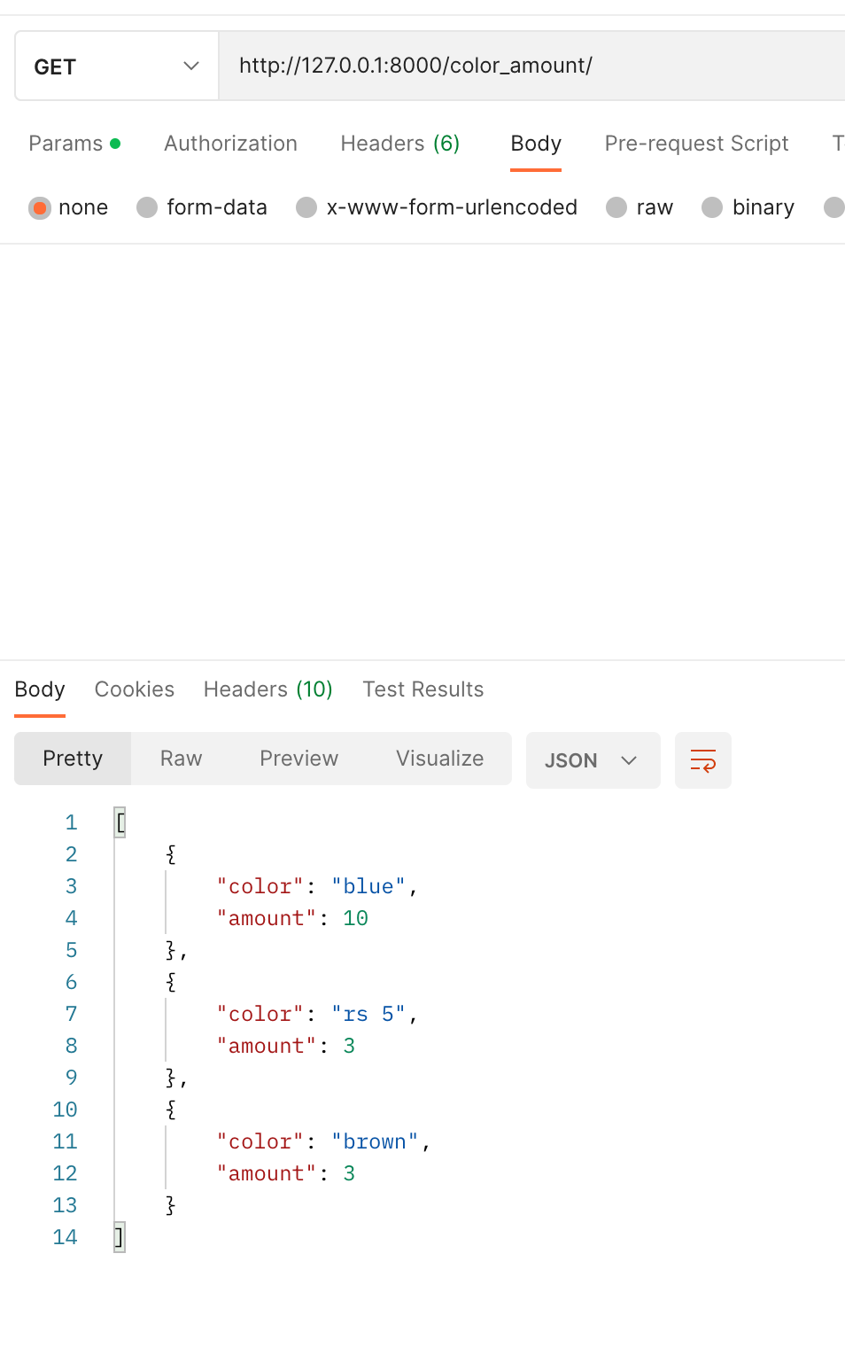

 | Цвета и кол-во проданых машин в этом цвете

 | domain.com/color_amount/ | Список цветов с указанием количества заказанных
 |  | авто каждого цвета (атрибуты элементов: цвет, количество)
 | GET
 | body
 | пустой запрос без body

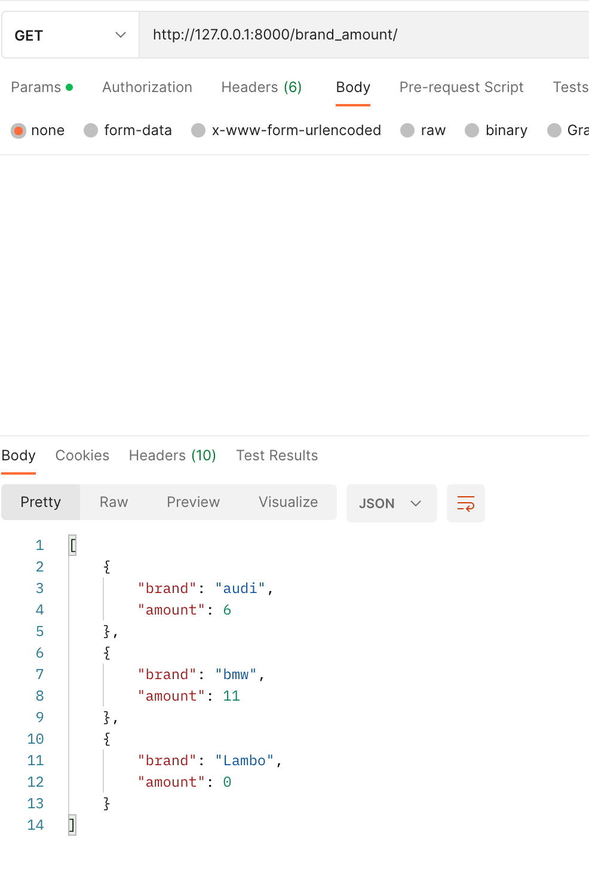

 | Бренды и кол-во проданых машин этого бренда

 | domain.com/brand_amount/ | Список марок с указанием количества заказанных авто
 |  | каждой марки (атрибуты элементов: марка, количество).
 | GET
 | body
 | пустой запрос без body

